人物卡
...
 |  | 您的角色可能
...
力量 STR | 0
体质 CON | 0
体型 SIZ | 0
敏捷 DEX | 0
外貌 APP | 0
智力 灵感 | 0
意志 POW | 0
教育 EDU | 0
幸运 Luck | 0
调查 | 0
交涉 | 0
战斗 | 0
特技 | 0
支援 | 0
学问 | 0
 | 覆盖部位
...
2 | 1
10 | 4 | 你现在有这么多 |  | 那么你分配到了哪里?
10 | 4 | 任意特长
0 | 0 | 无
5 | 2
0 | 0
5 | 2 | 提示当前职业
5 | 2 | 请将你选择的任意特长写在上方栏内，这样既方便你写卡又方便KP审卡
2 | 1 | 自定义子技能 |  |  | 自定义经历包 | 自定义状态
0 | 0 | 技能名称 | 基础值 |  | 经历包名称 | 状态名称(例:生病、精神分裂)
5 | 2
...

简化卡
...
如果你直接复制到QQ里是图片的话
首先复制那个单元格
然后再粘贴到这个txt框里
然后再从这里剪切粘贴到qq里就不是图片而是文本啦
 | TXT框→
...
别名
驾驶
...
霰弹枪，步霰
...
自然学
领航
重型机械，重型，重型机械操作
...
 | TXT框→
...

技能注释
...
 | 其他所有类似技能又会提升10% 但是不能超过90% |  |  | 其他所有同语系的语言都会提升10% 但是不能超过50% | 其他所有同语系的语言都会提升10% 但是不能超过90%

 |  |  |  | 例如：德语成功率上升到50%的时候 在印欧语系内的英语、法语、意大利语、西班牙等的成功率都会提升10% 但假如英语的成功率是70%，那么英语则不会成长
...
 |  |  | 这是一张展示世界语系的地图（来自维基百科2018）
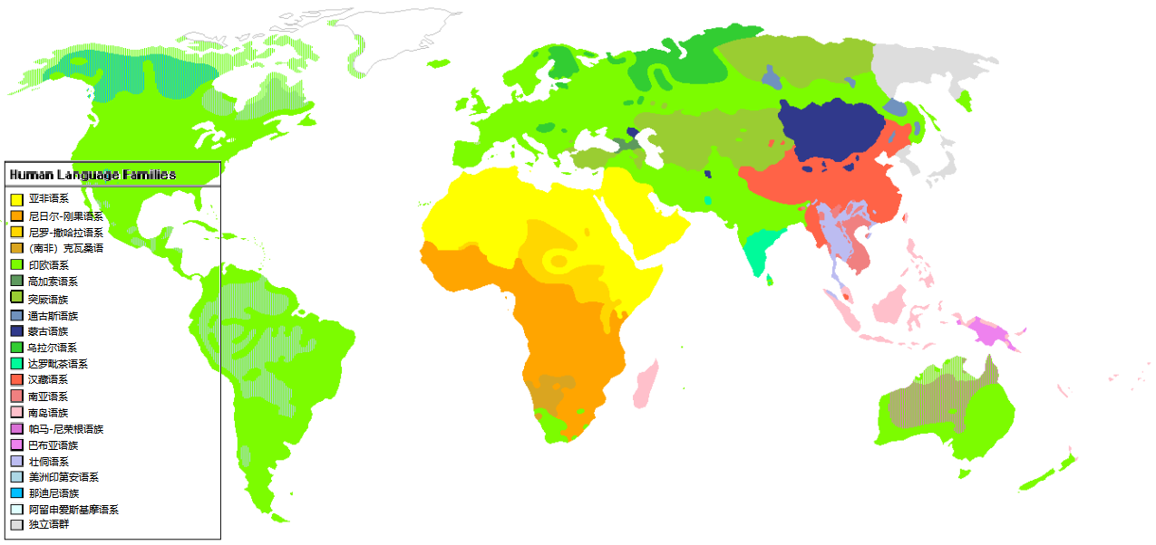
...
对抗检定平手 |  | 超越人体极限：多调查员协作检定 |  |  | 调查员幕间成长（超越100）

若在同属性或同技能的对抗中双方的成功等级相同： 技能（或属性）更高的一方获胜 若仍然相同则双方重新再骰一次 对抗不能孤注一掷 |  | 调查员们只是人类，所以物理上存在能力的极限。 当对手拥有90或更高的属性时难度等级将为极难。 超过100+的技能和属性对于调查员来说是无法对抗的。比如一个人类不可能在力量方面上对抗一个力量220的黑山羊幼崽。 |  |  | 除了意志和体型，人类的属性最大值都被定为了99，但是技能和属性不一样。 技能不仅能够更加精进更加熟练，而且用的越多越容易更熟练，而且还可以超越时代的熟练。 当你获得了99点的技能，不要担心ta会就此止步。 在幕间成长投出大于95的数字就可以为技能增加1D10的成功率，哪怕这个技能的成功率已经10000了也可以成长
...

